1
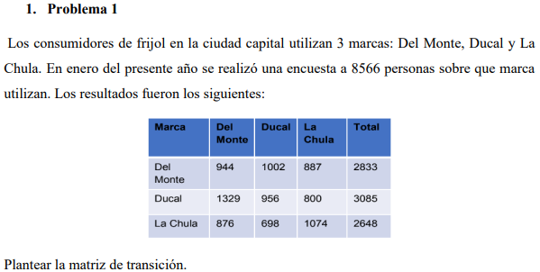

MARCA | DEL MONTE | DUCAL | LA CHULA | TOTAL
DEL MONTE | 944 | 1002 | 887 | 2833
DUCAL | 1329 | 956 | 800 | 3085
LA CHULA | 876 | 698 | 1074 | 2648

MARCA | DEL MONTE | DUCAL | LA CHULA | TOTAL
DEL MONTE | 0.33 | 0.35 | 0.31 | 1.00 | 0.33
DUCAL | 0.43 | 0.31 | 0.26 | 1.00 | 0.36
LA CHULA | 0.33 | 0.26 | 0.41 | 1.00 | 0.31
 | 0.37 | 0.31 | 0.32

2
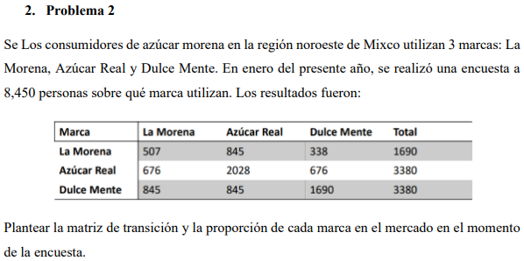

MARCA | LA MORENA | AZUCAR REAL | DULCE MENTE | TOTAL
LA MORENA | 507 | 845 | 338 | 1690
AZUCAR REAL | 676 | 2028 | 676 | 3380
DULCE MENTE | 845 | 845 | 1690 | 3380

MARCA | LA MORENA | AZUCAR REAL | DULCE MENTE | TOTAL
LA MORENA | 0.30 | 0.50 | 0.20 | 1.00 | 0.2
AZUCAR REAL | 0.20 | 0.60 | 0.20 | 1.00 | 0.4
DULCE MENTE | 0.25 | 0.25 | 0.50 | 1.00 | 0.4
 | 0.24 | 0.44 | 0.32

